Kettenberechung
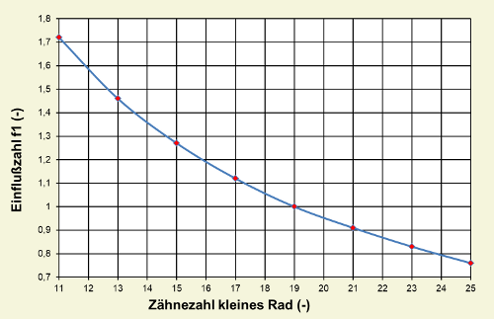
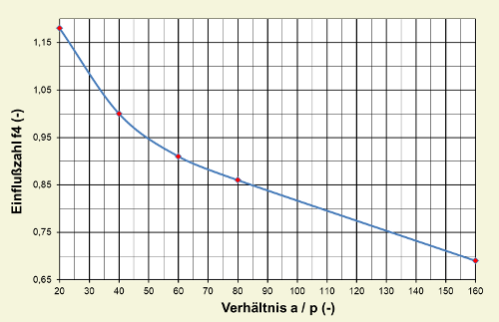
Daten EMRAX 208 |  |  |  |  |  | Daten Kettentrieb |  | Einfluss der Zähnezahl eines kleinen Rads - f1 |  | Einfluss der Achsabstandsverhältnisse - f4
 |  |  |  |  |  | DID 415 ER /Afam 415GPR2-G (Moto3)
Peak Drehmoment |  | Peak Drehzahl |  | Peak Motor Power |  | Längengewicht der Kette
140 | [Nm] | 6000 | [rpm] | 68 | [kW] | 0.52 | [kg/m]

Benötigte Drehzahl/Übersetzung |  | Auslegung Kettentrieb |  |  |  | Kettenteilung P
 |  |  |  |  |  | 12.7 | [mm]
Maximale Geschwindigkeit |  | Treibend |  | Getrieben
135 | [km/h] |  |  |  |  | Rollendurchmesser d1
 |  | Zähnezahl |  | Zähnezahl |  | 7.75 | [mm]
Reifen Durchmesser |  | 14 | [-] | 59 | [-]
470 | [mm] |  |  |  |  | Achsabstand a_0
 |  |  |  | Drehzahl Ritzel |  | 156.575 | [mm]
Reifen Umfang |  |  |  | 1423.7288136 | [rpm]
1476.5485472 | [mm] |  |  |  |  | minimale Bruchlast
 |  |  |  | Drehmoment Ritzel |  | 20600 | [N]
Benötigte Drehzahl |  |  |  | 590 | [Nm]
1523.8239232 | [rpm] |  |  |  |  |  |  | f1
 |  | Teilungswinkel |  | Teilungswinkel |  |  |  | 1.46 | [-] | f4 |  |  | a / p
Benötigtes Übersetzungsverhältnis |  | 25.714285714 | [°] | 6.1016949153 | [°] | Übersetzung |  |  |  | 1.07 | [-] |  | 12.136855983 | [-]
3.9374627925 | [-] |  |  |  |  | 4.2142857143 | [-] | Einfluss der Übersetzung - f2
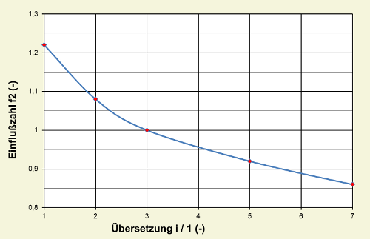
 |  | Teilkreisdurchmesser d_1 |  | Teilkreisdurchmesser d_1 |  |  |  |  |  | Einfluss der Schmierung - f5
Notizen:
- Das max Drehmoment ist eigentlich 140Nm jedoch sind aufgrund des 80kW limits nicht mehr als 100Nm zu erwarten
- 135 Km/h ergeben sich daraus das das Fahrzeug bei leerem Akku noch die 100 km/h marke erreichen soll (max. geschwindigkeit dynamsiches Event TY19) und die max. Motor RPM mit sinkender Spannung abnimmt.
- Der statische Sicherheitsfaktor von ca. 3 wurde für ausreichend befunden, da ein Nachrechnen der Motorradketten des Verbrenners einen ähnlichen Sicherheitsfaktor ergeben haben.
- Aufgrund der Lastwechsel beim Rekuperieren sowie des großen achsabstandes ist ein Kettenführungs/Spannungsmechanismus geplant.
- Es wurde die 08B-1 Elite gewählt da für diese Kette Technische Daten leicht erreichbar sind, und eine Kleinere Teilung zwar zu einer reduzierung der Kettegeschwindigkeit, jedoch auch zu der notwendigkeit einer Duplex oder Triplex Kette geführt hätte, was durch zusätzliches gewicht und komplexität ausfällt.
 |  | 57.073281934 | [mm] | 238.62234187 | [mm] | Abweichung von Soll
 |  |  |  |  |  | -7.0304898452 | [%]
 |  | Fußkreisdurchmesser |  | Fußkreisdurchmesser
 |  | 49.323281934 | [mm] | 230.87234187 | [mm] | Drehzahl real
 |  |  |  |  |  | 1423.7288136 | [rpm]
 |  | Kopfkreisdurchmesser |  | Kopfkreisdurchmesser
 |  | minimum |  | minimum |  | Drehmoment real
 |  | 60.571853363 | [mm] | 243.22793509 | [mm] | 590 | [Nm]
 |  | maximum |  | maximum
 |  | 65.198281934 | [mm] | 246.74734187 | [mm] | max. Geschwindigkeit
 |  |  |  |  |  | 126.13228267 | [km/h]
 |  | Zahnhöhe über Teilungspolygon |  | Zahnhöhe über Teilungspolygon
 |  | minimum |  | minimum |  | Kettenzugkraft (statisch)
 |  | -22.186640967 | [mm] | -112.96117093 | [mm] | 4905.9733471 | [N]
 |  | maximum |  | maximum
 |  | -19.873426681 | [mm] | -111.20146754 | [mm] | Kettengeschwindigkeit |  | f2 |  | f5
 |  |  |  |  |  | 17.930100324 | [m/s] | 0.96 | [-] | 1 | [-]

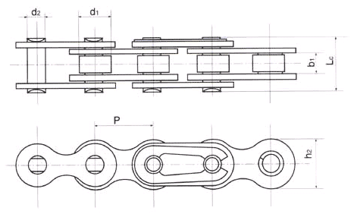
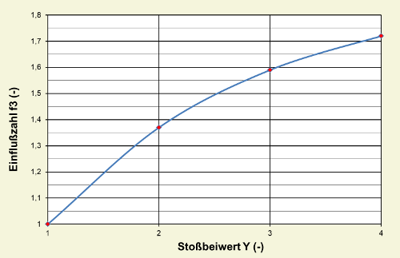
 |  |  |  |  |  | Anzahl der Kettenumläufe pro Minute |  | Einfluss der Belastung (Stoßbeiwert) - f3 |  | Einfluss der Anzahl von Wellen - f6
 |  |  |  |  |  | 6614.1732283 | [-]
 |  |  |  |  |  |  |  |  |  | Rechnerisch
 |  |  |  |  |  | Ausgleichsfaktor Gliederanzahl A |  |  |  | 1.1512494477 | [-]
 |  |  |  |  |  | 51.293849219 | [-]
 |  |  |  |  |  |  |  |  |  | Bei 2 Wellen
 |  |  |  |  |  | Gliederanzahl |  |  |  | 1 | [-]
 |  |  |  |  |  | 65.317990518 | [-]
 |  |  |  |  |  |  |  |  |  | Gesamt-Einflussfaktor |  | Hersteller Angaben beachten!
 |  |  |  |  |  | Gliederanzahl gerundet |  |  |  | 2.5495104 | [-]
 |  |  |  |  |  | 65 | [-]
 |  |  |  |  |  |  |  |  |  | Leistung P
 |  |  |  |  |  | Achsabstand korregiert |  |  |  | 87.964594301 | [kW]
 |  |  |  |  |  | 154.13807098 | [mm]
 |  |  |  |  |  |  |  |  |  | Auslegungsleistung für Diagrammauswahl |  |  | Roloff Matek
 |  |  |  |  |  | Kettenfliehkraft F_z |  |  |  | 224.266648 | [kW] |  | 79.595015576
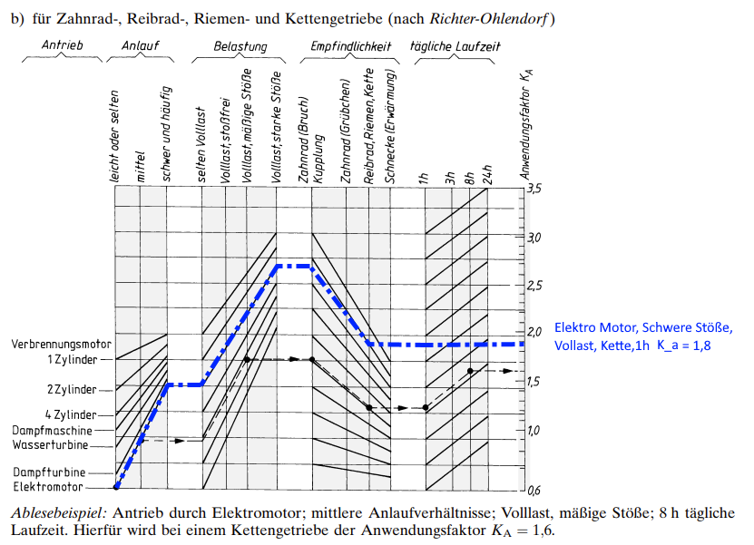
 |  |  |  |  |  | 167.17401877 | [N]
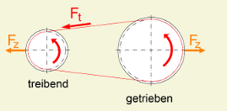
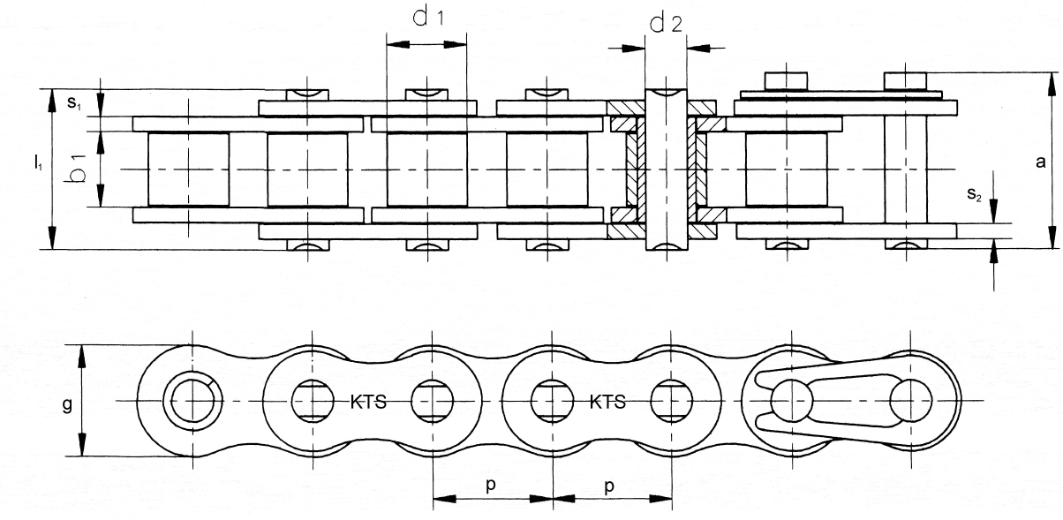
 |  |  |  |  |  |  |  | Stoßbeiwert Y = 1
 |  |  |  |  |  |  |  | Maschinen mit stoßfreiem Betrieb wie durch Elektromotor angetriebene Drehbänke, Bohrmaschinen etc.

 |  |  |  |  |  |  |  | Stoßbeiwert Y = 2
 |  |  |  |  |  |  |  | Hobel- und Stoßmaschinen, Pressen aller Art, Webstühle, Stetigförderer etc.

 |  |  |  |  |  |  |  | Stoßbeiwert Y = 3
 |  |  |  |  |  | Länge des Leertrum |  | Zweizylinder-Kolbenpumpen, Mischtrommeln, Stampfer, Hebezeuge etc.
 |  |  |  |  |  | 180.51120014 | [mm]
 |  |  |  |  |  |  |  | Stoßbeiwert Y = 4
 |  |  |  |  |  | relativer Durchhang |  | einstufigen Kreiselkompressoren, Bodenfräsen etc.
 |  |  |  |  |  | 0.0085389754684
 |  |  |  |  |  |  |  | f3
 |  |  |  |  |  | Gewichtskraft des Kettentrums |  | 1.7 | [-]
 |  |  |  |  |  | 0.92082373417 | [N]
Notizen:
- Beim Umlaufwinkel wurde der Einfluss des Kettenspanners nicht berücksichtigt
 |  |  |  |  |  | Stützkraft |  | Umlaufwinkel Ritzel
 |  |  |  |  |  | 13.479716296 | [N] | 109.13392218

 |  |  |  |  |  | resultierende Betriebskraft |  | Umlaufwinkel Rad
 |  |  |  |  |  | 9011.4057598 | [N] | 250.86607782
 |  |  |  |  |  | 918.59385931 | [Kg] |  |  | Ka (Anwendungsfaktor)
 |  |  |  |  |  |  |  |  |  | 1.8 | [-]
 |  |  |  |  |  | Wellenbelastung |  | Zähne im eingriff Rad
 |  |  |  |  |  | 8857.7114573 | [N] | 41 | [-]

 |  |  |  |  |  | Kettenlänge |  | Zahnkraft Rad
 |  |  |  |  |  | 825.5 | [mm] | 219.79038439 | [N]
Notizen:
- Hierzu vergleichend die Werte aus der Berechnung für den Verbrenner (TY20) Fch = Resultierende Betriebskraft, max Allowed = minimale Bruchlast der kette.
statsicher Sicherheitsfaktor beim Verbrenner = 1,545
 |  |  |  |  |  | Kettengewicht |  | Zähne im eingriff Ritzel
 |  |  |  |  |  | 0.42926 | [g] | 4 | [-]

 |  |  |  |  |  | Prozentuale Verschleißlängung |  | Zahnkraft Ritzel
 |  |  |  |  |  | 3 | [%] | 2252.8514399 | [N]

 |  |  |  |  |  | Längung durch Verschleiß
 |  |  |  |  |  |  | [mm]
 |  |  |  |  | 1056.8239258
 |  |  |  |  |  | Kettendurchhang durch Verschleiß f
 |  |  |  |  |  | 0.43301270189

 |  |  |  |  |  | statischer Sicherheitsfaktor
 |  |  |  |  |  | 2.2859918362 | [-]

